1
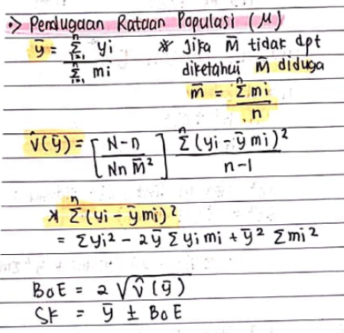
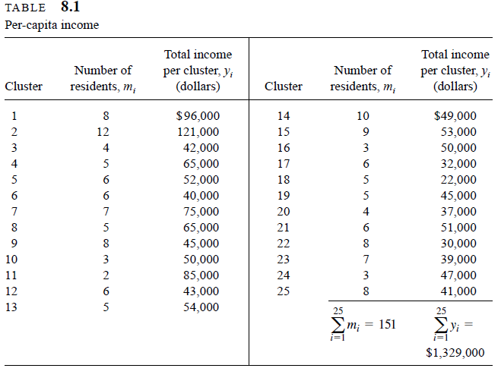
cluster | mi | yi | (yi - y bar*mi)^2 | (yi-ybar)^2 | (mi-mbar)^2
1 | 8 | 96000 | 108425318400 | 1835265600 | 3.8416
2 | 12 | 121000 | 267206286400 | 4602265600 | 35.5216
3 | 4 | 42000 | 29118009600 | 124545600 | 4.1616
4 | 5 | 65000 | 40320640000 | 140185600 | 1.0816
5 | 6 | 52000 | 71267641600 | 1345600 | 0.0016
6 | 6 | 40000 | 77818681600 | 173185600 | 0.0016
7 | 7 | 75000 | 88280294400 | 476985600 | 0.9216
8 | 5 | 65000 | 40320640000 | 140185600 | 1.0816
9 | 8 | 45000 | 144612878400 | 66585600 | 3.8416
10 | 3 | 50000 | 11985870400 | 9985600 | 9.2416
11 | 2 | 85000 | 454542400 | 1013785600 | 16.3216
12 | 6 | 43000 | 76153921600 | 103225600 | 0.0016
13 | 5 | 54000 | 44859240000 | 705600 | 1.0816
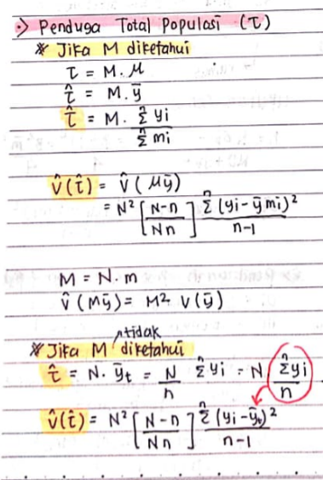
14 | 10 | 49000 | 232902760000 | 17305600 | 15.6816
15 | 9 | 53000 | 180999193600 | 25600 | 8.7616
Diketahui N = 415 block
16 | 3 | 50000 | 11985870400 | 9985600 | 9.2416
17 | 6 | 32000 | 82346041600 | 447745600 | 0.0016
18 | 5 | 22000 | 59438440000 | 970945600 | 1.0816
19 | 5 | 45000 | 48752640000 | 66585600 | 1.0816
20 | 4 | 37000 | 30849409600 | 261145600 | 4.1616
21 | 6 | 51000 | 71802561600 | 4665600 | 0.0016
22 | 8 | 30000 | 156246278400 | 536385600 | 3.8416
23 | 7 | 39000 | 110968934400 | 200505600 | 0.9216
24 | 3 | 47000 | 12651750400 | 37945600 | 9.2416
25 | 8 | 41000 | 147671118400 | 147865600 | 3.8416
jumlah | 151 | 1329000 | 2.14744E+12 | 11389360000 | 134.96
rata2 | 6.04 | 53160 |  | 21784.321579 | 2.3713568549

N | n | y bar | v duga y bar | m bar | sr | boe
415 | 25 | 8801.3245033 | 6.53769E+05 | 6.04 | 2.51890E+04 | 1617.1199475

 |  | tau duga | v duga tau duga | s^2 | boe
 |  | 22061400 | 3.07227986E+12 | 474556666.67 | 3505584.0369

2
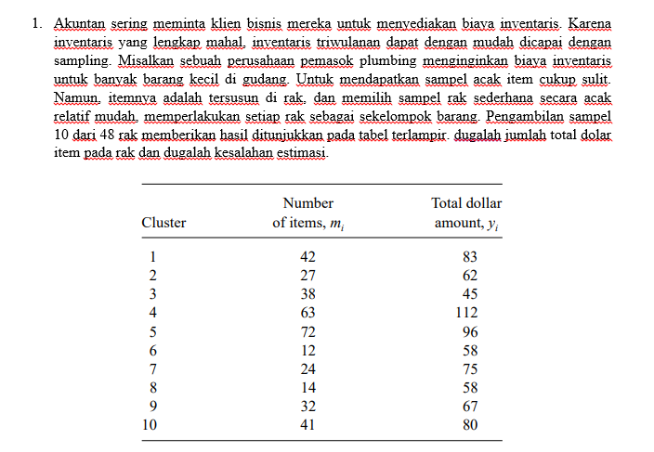
cluster | mi | yi | (yi -ybar t)^2
1 | 42 | 83 | 88.36
2 | 27 | 62 | 134.56
3 | 38 | 45 | 817.96
4 | 63 | 112 | 1474.56
5 | 72 | 96 | 501.76
6 | 12 | 58 | 243.36
7 | 24 | 75 | 1.96
8 | 14 | 58 | 243.36
9 | 32 | 67 | 43.56
10 | 41 | 80 | 40.96
jumlah | 365 | 736 | 3590.4
rata2 |  | 73.6
N | n | M tidak diketahui | tau duga | v duga bagi tau duga | boe
48 | 10 |  | 3532.8 | 72765.44 | 539.50139944

3
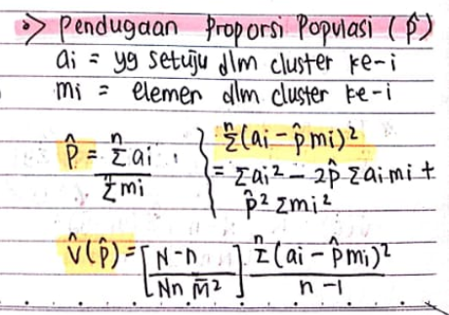
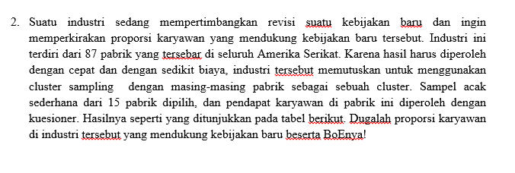
 | mi | ai | ai - pduga*mi | (ai - pduga*mi)^2
1 | 51 | 42 | 5.8353457739 | 34.051260301
2 | 62 | 53 | 9.0351262349 | 81.633506081
3 | 49 | 40 | 5.2535675082 | 27.599971564
4 | 73 | 45 | -6.7650933041 | 45.766487413
5 | 101 | 63 | -8.6201975851 | 74.307806406
6 | 48 | 31 | -3.0373216246 | 9.2253226512
7 | 65 | 38 | -8.0922063666 | 65.48380388
8 | 49 | 30 | -4.7464324918 | 22.528621399
9 | 73 | 54 | 2.2349066959 | 4.9948079396
10 | 61 | 45 | 1.7442371021 | 3.0423630683
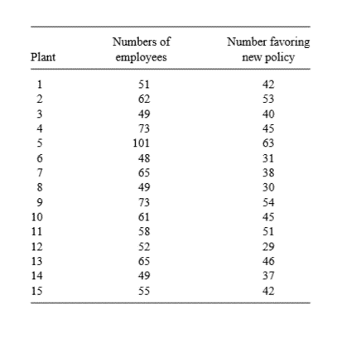
11 | 58 | 51 | 9.8715697036 | 97.447888413
12 | 52 | 29 | -7.8737650933 | 61.996176745
13 | 65 | 46 | -0.09220636663 | 0.0085020140471
14 | 49 | 37 | 2.2535675082 | 5.0785665142
15 | 55 | 42 | 2.9989023052 | 8.9934150359
Jumlah | 911 | 646 |  | 542.15849942
rata2 | 60.733333333 | 43.066666667

N | n | p duga | s^2 | Mbar di duga mbar | v duga | BoE
87 | 15 | 0.70911086718 | 38.725607102 | 60.733333333 | 0.00057924992182 | 0.048135222938
 |  |  |  |  | 0.00057924992182

